Задание_1
 |  | 4 | 6 | 8 | 9 | 11 | 12 | 14
 |  | 5 | 6 | 8 | 9 | 11 | 12 | 15
 |  | 5 | 6 | 8 | 9 | 11 | 12 | 15
 |  | 5 | 6 | 8 | 9 | 11 | 13

 |  | 5 | 6 | 8 | 9 | 11
 |  |  | 7 | 8 | 9 | 11
 |  |  | 7 | 8 | 10 | 11
 |  |  | 7 | 8 | 10
 |  |  | 7 | 8 | 10
 |  |  | 7 |  | 10
 |  |  | 7 |  | 10
 |  |  | 7 |  | 10
 |  |  | 7 |  | 10
 |  |  | 7 |  | 10
 |  |  | 7 |  | 10
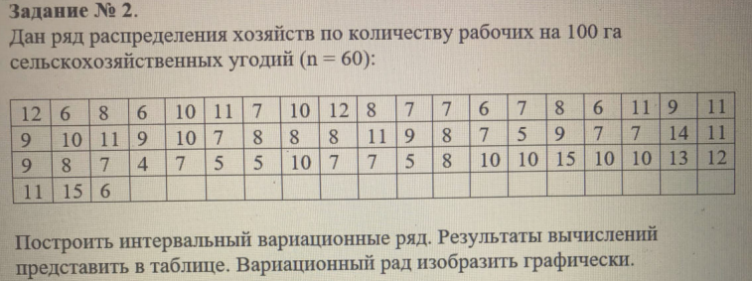
 |  |  | 7
 |  |  | 7

min | 4
max | 15
Δ | 11 | Размах
k | 6.9070184538 | 7
len | 1.5714285714 | Длина шага
Интервалы |  |  | mi | wi | wx | (xi + xi-1)/2
4 | 5.5714285714 |  | 5 | 0.083333333333 | 0.083333333333 | 4.7857142857
5.5714285714 | 7.1428571429 |  | 17 | 0.28333333333 | 0.36666666667 | 6.3571428571
7.1428571429 | 8.7142857143 |  | 9 | 0.15 | 0.51666666667 | 7.9285714286
8.7142857143 | 10.285714286 |  | 15 | 0.25 | 0.76666666667 | 9.5
10.285714286 | 11.857142857 |  | 7 | 0.11666666667 | 0.88333333333 | 11.071428571
11.857142857 | 13.428571429 |  | 4 | 0.066666666667 | 0.95 | 12.642857143
13.428571429 | 15 |  | 3 | 0.05 | 1 | 14.214285714
Сумма |  |  | 60

Числовые характеристики вариационного ряда
Среднее арифметическое |  |  |  | Дисперсия |  | Среднее квадратическое отклонение |  | Коэффициент вариации | Ассиметрия распределения |  | Экцесс распределения
xi*mi | Сумма (xi*mi) | M |  | (xi-M)2 | S2 | S |  | v | (xi-M)3 | Λ | (xi-M)4 | E
23.928571429 | 516.57142857 | 8.6095238095 |  | 1.2184599395 | 6.2859637188 | 2.5071824263 |  | 29.12% | -55.909904654 | 0.2005628354 | 213.78882589 | 0.64473800497
108.07142857 |  |  |  | 1.4374123205 |  |  |  |  | -11.426823993 |  | 25.737560708
71.357142857 |  |  |  | 0.069554421769 |  |  |  |  | -0.31575499406 |  | 0.215014115
142.5 |  |  |  | 0.19823696145 |  |  |  |  | 0.70610117698 |  | 0.62876628617
77.5 |  |  |  | 0.70711375661 |  |  |  |  | 14.921543354 |  | 36.735418638
50.571428571 |  |  |  | 1.0845185185 |  |  |  |  | 65.61337037 |  | 264.64059383
42.642857143 |  |  |  | 1.5706678005 |  |  |  |  | 176.06438106 |  | 986.79893575
Плотность работников колеблется во втром интервале [5.571429 ; 7.142857)

Задание_3.1
5.8 | 6.8 | 7.4 | 8.2 | 9.2 | 9.8
6 | 7 | 7.5 | 8.3 | 9.5 | 10.6
6 | 7 | 7.5 | 8.5 | 9.6
6.1 | 7.1 | 7.5 | 8.5
6.3 | 7.2 | 7.5 | 8.7
6.3 |  | 7.6
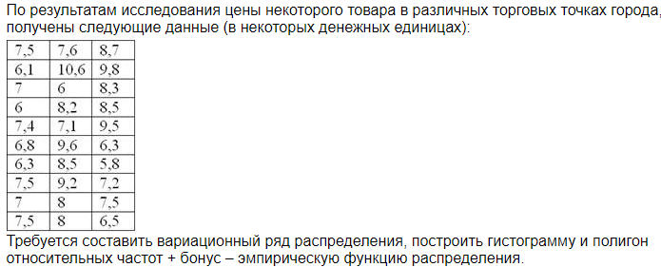
6.5 |  | 8
 |  | 8

min | 5.8
max | 10.6
Δ | 4.8 | Размах
k | 5.9069968082 | 6
len | 0.8 | Длина шага
Интервалы |  |  | mi | wi | wx | (xi + xi-1)/2
5.8 | 6.6 |  | 7 | 0.23333333333 | 0.23333333333 | 6.2
6.6 | 7.4 |  | 5 | 0.16666666667 | 0.4 | 7
7.4 | 8.2 |  | 8 | 0.26666666667 | 0.66666666667 | 7.8
8.2 | 9 |  | 5 | 0.16666666667 | 0.83333333333 | 8.6
9 | 9.8 |  | 3 | 0.1 | 0.93333333333 | 9.4
9.8 | 10.6 |  | 2 | 0.066666666667 | 1 | 10.2
Сумма |  |  | 30

Числовые характеристики вариационного ряда
Среднее арифметическое |  |  |  | Дисперсия |  | Среднее квадратическое отклонение | Коэффициент вариации | Ассиметрия распределения |  | Экцесс распределения
xi*mi | Сумма (xi*mi) | M |  | (xi-M)2 | S2 | S | v | (xi-M)3 | Λ | (xi-M)4 | E
43.4 | 232.4 | 7.7466666667 |  | 0.55817481481 | 1.4478222222 | 1.2032548451 | 15.53% | -3.6999016296 | 0.30214488924 | 5.7225145205 | 3.0952502305
35 |  |  |  | 0.092918518519 |  |  |  | -0.41627496296 |  | 0.31081863901
62.4 |  |  |  | 0.00075851851852 |  |  |  | 0.0001517037037 |  | 8.0908641975E-06
43 |  |  |  | 0.12136296296 |  |  |  | 0.62137837037 |  | 0.53024287605
28.2 |  |  |  | 0.27335111111 |  |  |  | 4.519405037 |  | 7.4720829946
20.4 |  |  |  | 0.4012562963 |  |  |  | 14.766231704 |  | 36.226488446
Плотность колеблется в промежутке [7.4 ; 8.2)

